Sheet1
Scene No. | 0
Quest Title | 珍珠的形成
Quest Log | 问爱美丽珍珠是如何形成的
Map No. | 43
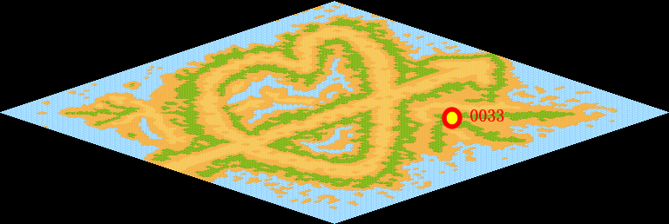
NPC No. | 33
Condition | lv>0
Dialog | 这是我捡到的贝壳，里面竟然有一颗珍珠，但是，为什么贝壳里会有珍珠呢？你帮我去问问爱美丽吧。
Select | 1：接受，2：不接受
Result | 1 : Scene 0001, 2 : 关闭对话框

ScriptFile | Qlog-0117-000.scr
 | Q0033-0117-000.scr

